Sheet2
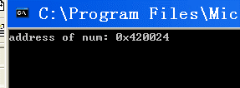
1）源码 | 2）修改num所在物理页的R/W属性位，实现常量值写入不报错
#include <stdio.h>
#include <windows.h>

int* p = NULL;
const int num = 0x11111111;

int main()
{ |  | num地址 0x420024；cr3: 3c8ab000
int a = 0; |  | kd> !dd 3c8ab000+4*1
printf("address of num: 0x%x\n",&num); |  | #3c8ab004 3c5db867
p = (int*)&num; |  | kd> !dd 3c5db000+4*20
getchar(); |  | #3c5db080 344ec025 // PTE R/W属性位为0，不可写入，加2即可；
*p = 0x22222222; // 常量值不能被修改 |  | kd> !ed 3c5db000+4*20 344ec027
a = num; |  | // 运行程序，尽管显示没有改变，是vc6.0将num传入printf时，直接写的是常数0x11111111.
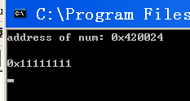
printf("0x%x\n",a); // vc++6.0中 常量值在编译时写死的
getchar();
return 0;
}

 |  | kd> !dd 344ec000+24
 |  | #344ec024 22222222

